Cast
Character | Description | Portrait (reference) | Cast
Иво Ринальди | 43 года. Родился в Италии, вырос в Германии, Франции и Швеции. Авантюрист, не особо ответственный. Но при этом в свое время командовал радикальной военизированной организацией. | 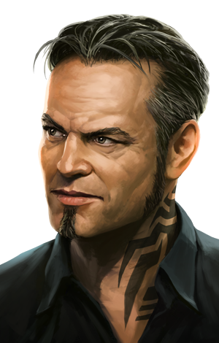
Игорь Копылов | 50 лет. Русский майор: полноват, лыс, усат, гипертоник. Осторожный, расчетливый: не любит, когда что-то идет не по плану. Но не тиран, наоборот, незлоблив и довольно добродушен. | 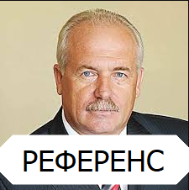
Давид Геловани | 40 лет. Грузин. Бывший спортсмен, после окончаний карьеры подался в бандитизм. Большой, сильный, привык чувствовать свое превосходство и владеть ситуацией. Очень редко теряет самообладание. | 